No1
単体テストエビデンス | システム名 | メインメニューエビデンス | 更新者 | 山城 | 作成者 | 山城
 | サブシステム名 | ログイン画面 | 更新日 | 2021-01-12 | 作成日 | 2021-01-12
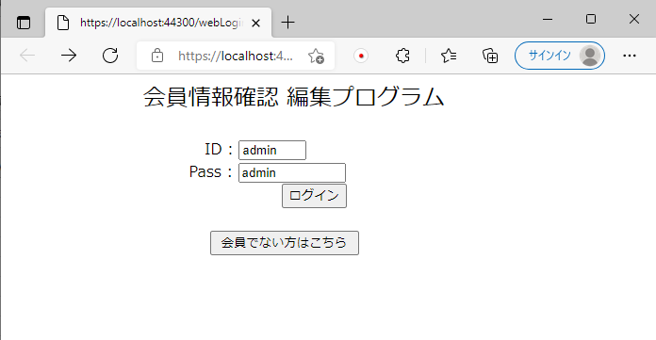

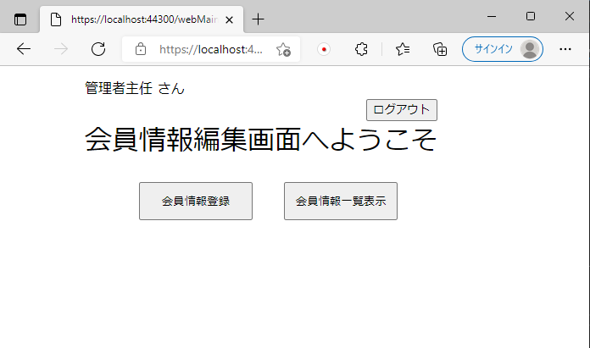

adminでログインを行ったため、管理者主任が表示されており、エラーもなくメインメニューが表示される。

No2
単体テストエビデンス | システム名 | メインメニューエビデンス | 更新者 | 山城 | 作成者 | 山城
 | サブシステム名 | ログイン画面 | 更新日 | 2021-01-12 | 作成日 | 2021-01-12

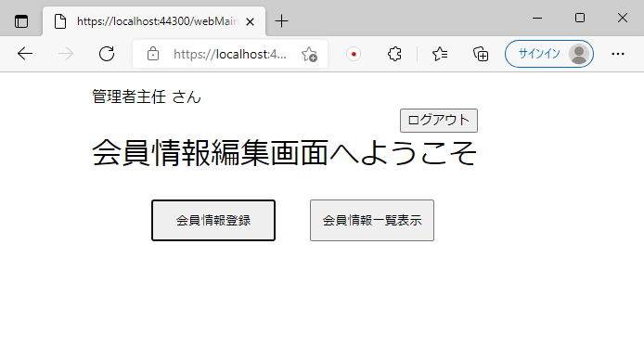

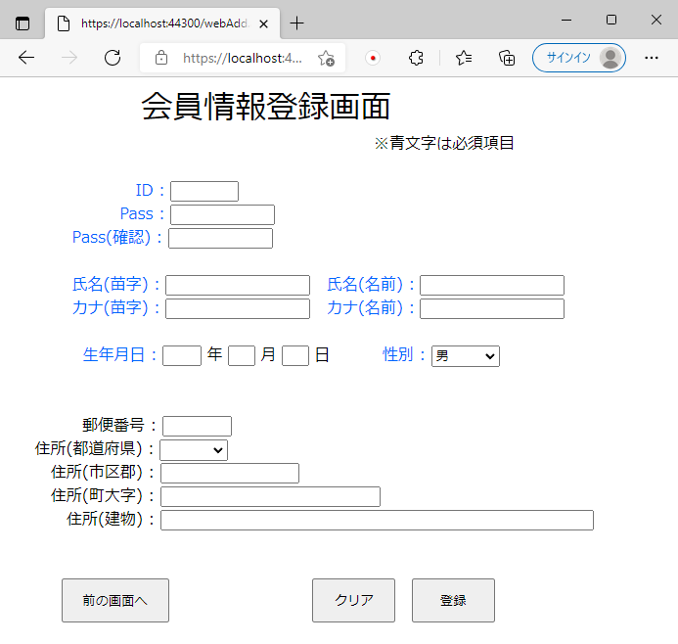

会員情報登録ボタンが押下でき、画面が表示される。

No3
単体テストエビデンス | システム名 | メインメニューエビデンス | 更新者 | 山城 | 作成者 | 山城
 | サブシステム名 | ログイン画面 | 更新日 | 2021-01-12 | 作成日 | 2021-01-12

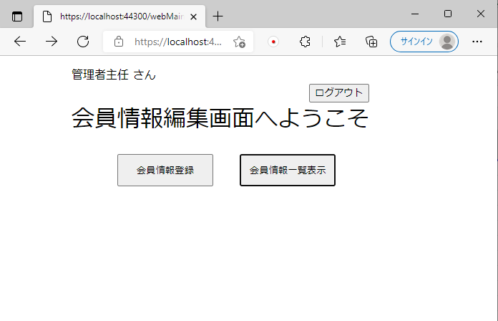

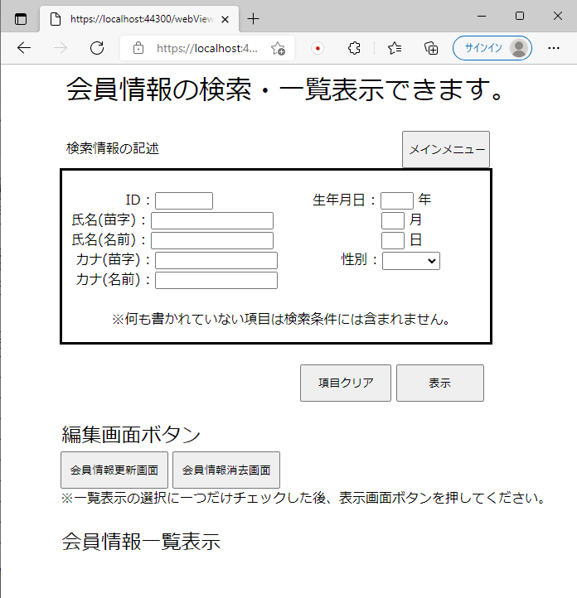
会員情報一覧表示ボタンが押下でき、画面が表示される。

No4
単体テストエビデンス | システム名 | メインメニューエビデンス | 更新者 | 山城 | 作成者 | 山城
 | サブシステム名 | ログイン画面 | 更新日 | 2021-01-12 | 作成日 | 2021-01-12

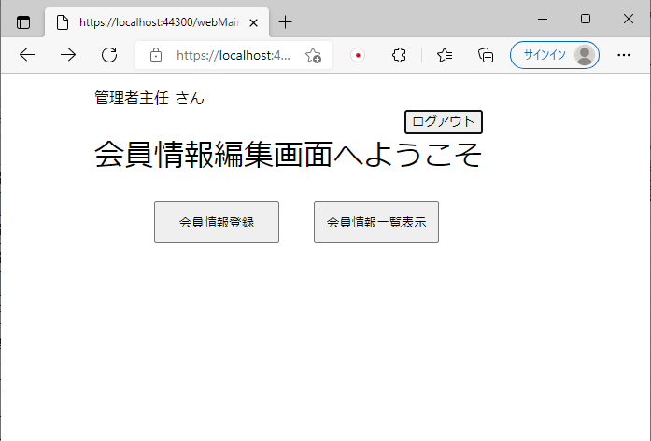

問題なくログアウトボタンが押下できる。

保持している共通変数を初期化する。

No5
単体テストエビデンス | システム名 | メインメニューエビデンス | 更新者 | 山城 | 作成者 | 山城
 | サブシステム名 | ログイン画面 | 更新日 | 2021-01-12 | 作成日 | 2021-01-12

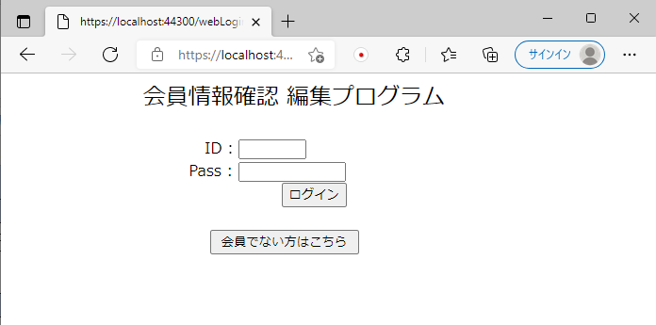

※No4参照
ログアウトボタン押下時、ログイン画面が表示される。

